シート3
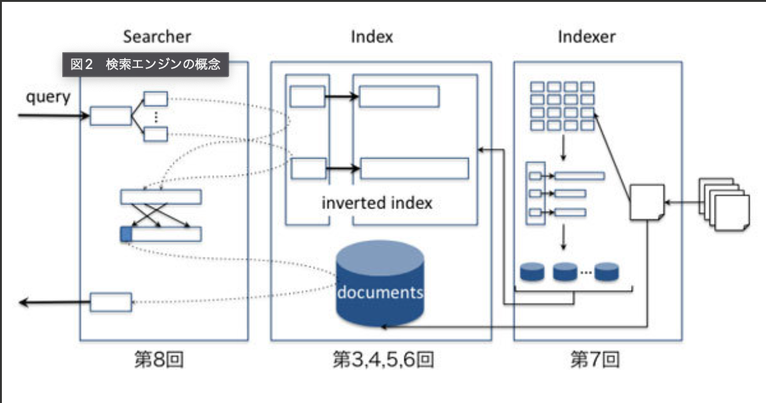
1 | 2 | 3 | 4 | 5 e お
ab |  | c | d
あ | い | う | え

